สรุปภาพรวมผลการใช้จ่ายงบประมาณ
สรุปภาพรวมผลการใช้จ่ายงบประมาณ ประจำปีงบประมาณ พ.ศ. 2567
ข้อมูล ระหว่างวันที 1 ตุลาคม 2566 - 31 มีนาคม 2567
ประมาณการงบประมาณ | ผลการเบิกจ่ายจ่ายจริง | คิดเป็นร้อยละ | เป็นไปตามเป้าหมาย / ต่ำกว่าเป้าหมาย
2,465,600 | 622,055.97 | 25.23 | เป็นไปตามเป้าหมายที่กำหนด
ปัญหา/อุปสรรค/นวทางการแก้ไขปรับปรุบ

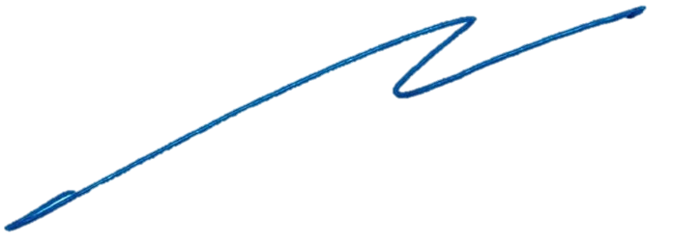

พันตำรวจเอก

 | ( กิตติพงษ์ สิมมาลี )
 | ผู้กำกับการสถานีตำรวจนครบาลศาลาแดง

